工作表1
编号 | 分类 | 检查项 | 说明 | 检查结果 | 打分
101 | 财务 | 是否有持续的正现金？ | 利润容易造假调节，企业是一个从现金开始到现金结束的游戏。净现比，意思是净利润现金含量，即经营现金流量净额/净利润，就是说企业实现一元净利润实际流入多少现金。从原理上来看，经营活动现金流出除了支付购进的原材料、人工成本、税费之外，并不包含固定资产折旧、利息支出等内容，即经营活动现金流出小于营业成本+期间费用+所得税（利润表中的成本项）。如果经营活动现金流流入等于营业收入，而经营活动现金流出小于成本项，那么必然得出结论：**净利润应小于经营活动现金流量净额，即净现比应该大于1**。长周期来看（10年以上），经营活动现金流量净额/净利润应该大于1，当然越大越好。看整个A股的净现比，扣除金融业之后，A股实现净利润1.94万亿元，经济活动现金流量净额为2.55万亿元，净现比为1.32，也就意味着A股实现1元的净利润，那么流入的现金为1.32元。<br />作者：初善君 链接：https://xueqiu.com/6615553088/138190953 |  | 4
102 | 财务 | 是否分红？分红比例多少？ | 营收、利润、现金流，都可以造假，唯有分红是真的。其实巴菲特的核心就是分红投资，只有分红是可以掌控的，其他都不能掌控 | 分红率6.61%
104 | 财务 | 小心高商誉 |  | 无
106 | 财务 | 小心高负债企业，特别是负债利率高的 | 一般房地产行业的负债率都比较高，要做横向对比。
108 | 财务 | 库存情况如何？有没有库存持续增加的情况？去化率如何？ | 零库存，是我们选择投资这些公司的一个标准。它没有库存，你要买它的产品，先打预付款，靠赊款的这种公司，我一般不会选择（体现在财报中的应收账款越少越好，预收账款越多越好）。你我买的产品，先打预付款，我买的公司基本都是这种性质。比如说黄山、高速公路，你不交钱他不让你过，就符合这个概念（林园） 一般企业储备的土地要足够其3年左右的开发，否则过少的土地资源意味着企业发展后劲不足，可能面临着被动补库存的情况，这样其就会被动去拿地 | 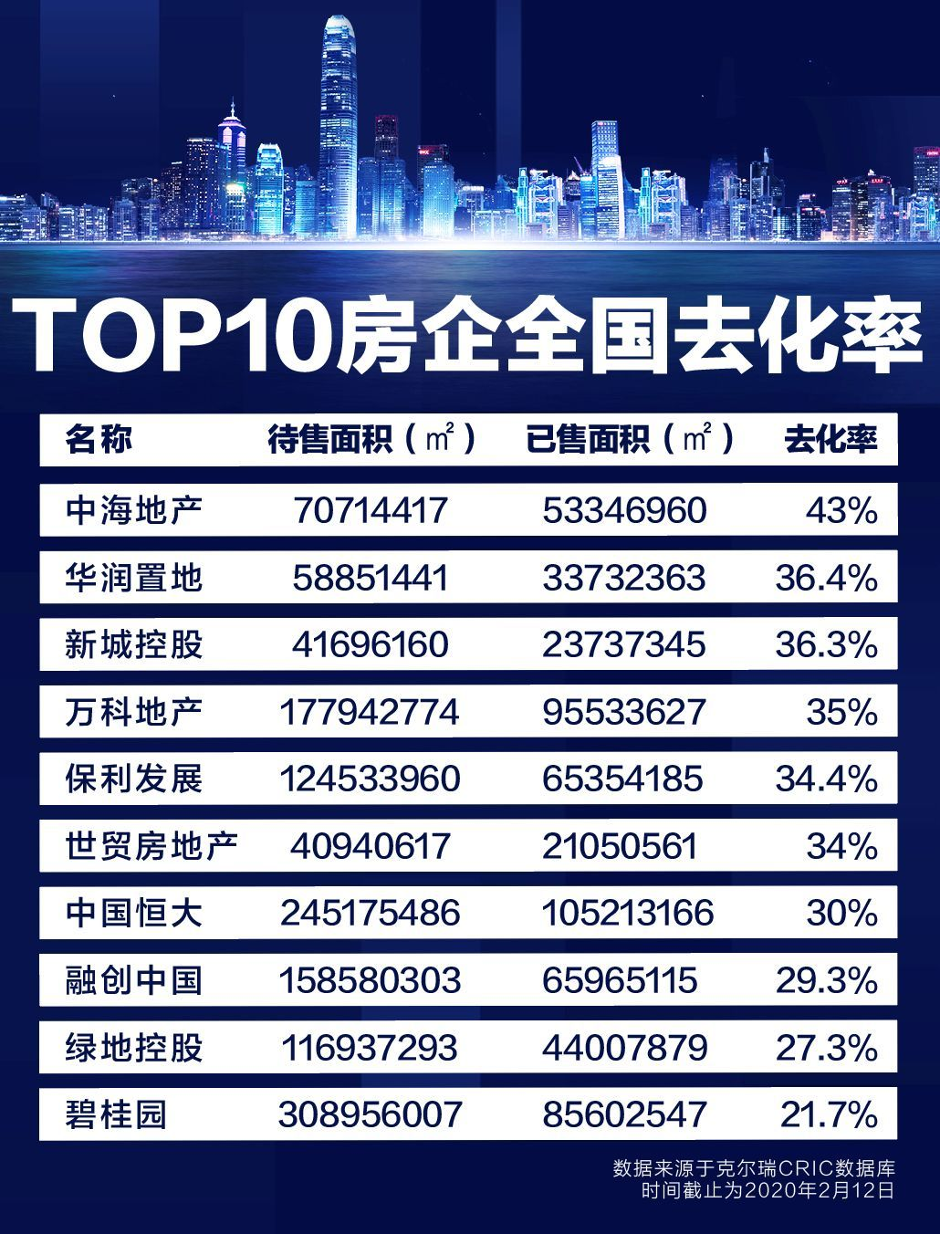 | 中报显示碧桂园全国范围内待售面积4.68亿㎡，排名第一；且去化率仅有21.7%，为十强房企中最低，去库存压力巨大。 碧桂园2018-2019年已售项目面积为8560万㎡，成交金额为9700亿人民币，可得出成交均价为11332元/㎡，以此与待售面积 4.68亿㎡ 相乘，算出待售货值高达 5.30万亿人民币，2020年1-9月，碧桂园完成权益销售额6153亿元，推算全年大约可完成8204亿，相当于碧桂园2020年全年权益销售额的6.46倍 ，2020年，碧桂园压力不小。 但从另一个角度来看，假设碧桂园不再拿地，只卖现有房屋，那么这些房子就变成了资产，碧桂园存货的价值我们假设每平米打5折，也就是5500元，价值2600亿，比碧桂园目前的市值还高。这正常吗？ 来源：https://www.shangyexinzhi.com/article/516382.html
110 | 财务 | 是看存货的增长速度及其占总资产的比重 | 如果拿地比较多，企业的存货就会显著增长。需要看企业增加土地储备的原因，是否是在合适的时候进行了扩张
111 | 财务 | 是看存货的构成 | 房企存货主要就是土地（拟建开发产品）、在建的房子（在建开发产品）和建好的房子（开发产品），需要看这三者的比重。如果开发产品占比过高，需要关注具体的原因，是否是由于销售不畅所致（因为开发产品占比一般不会过高，因为都是预售制度，如果这一比例突然上升，需要了解具体原因）。
112 | 财务 | 存货的受限 | 存货往往被企业用于开发贷等融资的抵质押资产，因此普遍存在受限情况，需要分析企业存货的受限程度及其对企业再融资的影响。 | 无
113 | 财务 | 存货的减值 | 房地产开发企业的存货按照成本与可变现净值孰低计量，当房地产开发企业的单 项存货成本高于其可变现净值后，则需要将差额计提存货跌价准备。可变现净值是指在日常活动中，存货的估计售价减去至完工时估计将要发生的成本、估计的销售费用以及相关税费后的金额。这种减值损失将确认在当期，而之后若计提减值损失准备的物业项目销售情况转好，则可将计提的存货跌价准备转回。 | 无
201 | 产品和服务 | 产品是否有竞争优势？ | 低成本，地理位置，技术，资金等等优势。产品品质越好、产能越充分、产品越有独特性、成本控制能力越强、产品研发能力越强越好。 | 碧桂园以快周转率著称，采用标准化手段、机器人技术缩短项目周期，项目忘三四线城市下沉，该战略的思路大胆而有洞察力，碧桂园的房屋均价才8000元。从2020年数据来看，与2019年全年相比，碧桂园今年前11个月的销售均价下降392元/平方米，在恒大、万科3家公司中下降最少。 https://finance.sina.com.cn/stock/relnews/hk/2020-12-04/doc-iiznezxs5181749.shtml
202 | 产品和服务 | 产品是否具有不可替代性？ | 被替代的需求不能买 例如柯达 （卖空柯达 诺基亚赚钱？）（新的技术出来谁是赢家不知道，但输家是一定能知道的） | 无此风险
203 | 产品和服务 | 产品的行业地位如何？ | 行业角度看，行业龙头或细分市场的龙头 或者未来成为龙头 | 连续三年是销量和利润冠军
204 | 产品和服务 | 公司是否有多个产品，多元化的公司是有风险的 | 多元化的问题参见309 | 搞同时机器人和农业，这块是我比较担心的
301 | 公司 | 品牌价值 | 《财务报表分析》黄世忠 263页 可以百度品牌价值 | 2020年重回榜首
302 | 公司 | 公司的产业链是否太长？ | 为什么只买短产业链公司？产业链越长出错的可能性就越大 | 房地产行业都差不多，碧桂园属于高周转型，相对风险较低
308 | 公司 | 目前是否处在企业的高增长期？ | 我们买股票也是在做实业，我投资者，就是在高增长期给你投资一把。等你过了高增长期，我就退出来。我们追求最大的利润，我再去投资别的高增长期。我的理解，股市为什么是一个最好的平台，我把它卖掉，我又不用变成钱，我可以买第二个。实际上是买第二个行业或者企业的高增长期，我一定比别人快。实业是做不到这点的（林园） | 不是高增长期，是属于行业发展瓶颈期，但是龙头企业仍然保持了较快的发展速度
309 | 公司 | 是否多元化 | 小心多元化 特别是和主业无关的多元化（如果主业非常好，很有潜力，谁会去搞副业呢） | 有多元化
401 | 价格和价值 | 估值如何？安全边际有多大？ | 买点的选择是我们不能选择的，高低我也是不知道的。比如你20元买招商银行，到底高不高我不知道。我认为，好的公司，你如果买高了，这段时间可能相对有一定的泡沫。但是随着好的公司的业绩的增长，我认为这个泡沫会被挤掉。每年的估值，一般是在四到八月之间大家会重新的估值。好的公司，大家给它重新估值，一定会把这个泡沫挤掉。股票市场能够看明年，看第二年的，又重新的估值。只是我算的比较宽一点，给这个企业算了三年的帐。我就是一个投资人，未来企业三年的盈利能够算到的，我会重仓持有，算不到的我不会投入。如果算不到的，你再说好，我都不会投入。（林园） 举个例子比如华侨城，2007年市盈率最高时106倍，那时很多机构都看好，因为当时觉得这是旅游地产，地产加旅游，商业模式非常完美，现在市盈率6-7倍。从2007年到现在，每年业绩增速25%，连续十年每年业绩增长20%以上，全球连续12年每年业绩增长20%以上的股票也是万里挑一，是大牛股也是优秀的企业，但是现在赔一半，因为当时160倍买的，现在6倍。那么现在花80倍、70倍、50倍以上的市盈率买了一家，即便未来这个公司每年增长15%以上，连续十年也有可能不赚钱，是无法保证这个公司未来十年不会跌到十倍以下 | 手中的存货价值比市值高，都不止2600亿
402 | 价格和价值 | 企业过去的估值最高最低和现在是多少 | 最好能上一张估值走势图 | 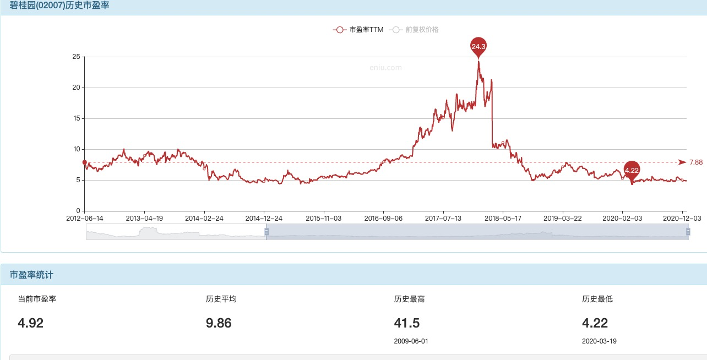
403 | 价格和价值 | 企业估值后续的下跌空间还有多大，后续的上涨空间还有多大？ |  | 下跌基本没有空间，上涨最高到过6倍
404 | 价格和价值 | 公司的价值和股价之间是否有反身性？ | 索罗斯提出了反身性理论。公司的价值如果和股价具有反身性关系，那么该公司的价值将会是十分脆弱的。 | 无
501 | 能力圈 | 业务是否简单易懂？ | 如果一家公司的财报你看不懂，说明公司不想让你看懂。--巴菲特 | 基本搞懂了
601 | 市场 | 产品覆盖的客户需求是什么？ | 需求越广泛、越刚性、越持久越好 | 房子是用来住的，绝对刚性需求
602 | 市场 | 产品的目标客户是谁？它准确的目标客户画像是什么？ | 客户画像量级越大、可支配收入越高、付费意愿度越强越好。 | 谁都需要房子
603 | 市场 | 商业模式 | LTV越高越好，核心8个字“高频低价、低频高价”，高价高频大多违法，低价低频没法生存，绝大部分商业模式都属于高价低频和低价高频。 | 低频高价
604 | 市场 | 目前的市场占有率怎么样？还有没有提升的空间？ |  | 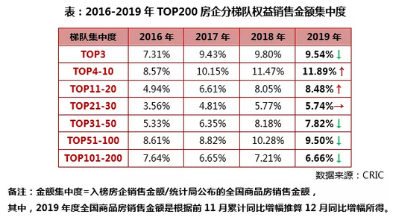 预计未来10年，TOP20的房地产公司市占率会持续提升
605 | 市场 | 是否周期股 | 周期性很难看懂，看不懂周期的话，就别给自己找麻烦 | 房地产是周期性行业，房地产周期仍然存在，但持续时长会逐渐从短期（3-4年）过渡到中长期（8-10年）甚至超长期（10年以上）。 其次，本轮房地产周期的下行可能持续至2022年左右。在地产调控政策的收紧以及新增人口减少等因素的共同作用下，房地产市场总需求短期内仍然承受较大压力，未来改善性需求的缓慢上涨或拉动整体需求上升。 最后，房地产市场走势与整体经济走势分化。 来源：https://www.guancha.cn/XiaoLiSheng/2019_09_03_516245.shtml
606 | 市场 | 企业在国家的重要性如何？ | 房地产行业是我国经济的重要支柱，相比 2003 年，目前中国 GDP 及房地产体量均有 明显的提升，GDP 从 130463.2 亿元升至 2019 年的 891646.1 亿元，房地产业从 5061.4 亿元升 至 2018 年的 50101 亿元，2019 年房地产业对 GDP 累计同比贡献率为 3.32%，略低于 2003 年 的 4.58%。经济体量的扩大有利于抵御疫情的冲击，减轻其造成的负面影响。 | 碧桂园的房屋均价最低，应该是紧紧抓住群众需求的一家房地产商。
607 | 市场 | 行业空间还有多大？ | 有没有十倍空间？ | 坚持“房住不炒”已进入第五年，金融审 慎管理制度的出台是行业面临的最大新变局，行业供给侧改革进入深 化阶段。“三稳”背景下，龙头房企盈利能力中长期将触底回升。预计将来以”房住不炒“为主基调，房地产政策趋严不松 动，投机需求逐步离场，市场预期正在转变，销售额增幅会逐渐降低，但也将保持 10 万亿以 上的规模，这是个巨大的成熟市场，龙头企业(或管理运营能力强的企业)的盈利能力一定会得到强化。 2020年即将收官，房企抢收行动仍在继续，但大格局已定、难有大幅逆转的黑马出现。仅用一词来描摹今年房地产的话，“分化”或是最为贴切的表述。历经疫情黑天鹅以及调控深化的双重冲击，2020年堪称房地产“最惨淡”的一年，但大型房企并没有受到明显的影响，依然保持快速增长。据统计，1-11月TOP30房企集中度由2019年末的49%提升至52%，TOP50房企的集中度较2019年末提高4个百分点至64%。
608 | 市场 | 有没有垄断，有没有定价权？ |  | 房价下跌时没有垄断和定价权，房价上涨时绝对垄断
609 | 市场 | 行业景气度处在什么阶段？ | 如果行业没有变差，一家好公司要变差的概率比较低，行业的景气度是我们投资的首选。 | 由高速增长变低速增长的转型期。
610 | 市场 | 行业有什么子行业? | 行业的发展到了中后期，会催生出很多子行业，衍生行业，尤其高速发展期过去后，会出现主行业发展放缓，子行业高速发展的现象。 | 物管服务（物业），生活服务（家政、养老，旅游等），文娱服务（游乐园、影院等），房地产经纪业务（租房二手房）, REITs
611 | 市场 | 销售额的增长和销售利润率情况 | ### 真实的销售净利率如何考量？ 用合并利润表的净利润除以销售收入可行不？不可行，因为合并报表的销售收入是并表项目的，而净利润包括了非并表项目。这样导致计算结果偏高。用归母净利除以销售收入是否可行？同样不可行，原因同上。**可行的方法是用净利润减去投资收益，然后除以销售收入。或者，如果能找到当年结算的权益金额，用归母净利除以权益金额也是可行的。** **看一家房企的发展，要估算出一个销售净利率，然后观察权益销售金额的增长** | 2019年，权益销售额5522亿元，排名第一，销售净利率13%
612 | 市场 | 产品的需求的长期趋势(未来10年)是什么？ | 需求是越来越强烈，还是越来越弱，还是会保持平稳。比如房子的需求，和城市人口的净流入有直接关系，消费品需求和经济增长有直接关系。
701 | 管理团队 | 是否拥有德才兼备的管理团队？ | 人才越优秀、优秀人才越多、能实现目标统一、人员有充分的积极性、分工合理高效、组织成员能新陈代谢、组织和管理与业务适配为好。 | 碧桂园重视人才业内有名，老帅杨国强55岁老当益壮
702 | 管理团队 | 股东和管理团队的道德品质怎么样？ | Avoid dealing with people of questionable character避免和道德品质有问题的人交易（芒格） | 感觉还不错
703 | 管理团队 | 公司团队整体看有没有可持续性(抗风险能力、业务的新陈代谢能力) |  | 新一代的家族管理者已经进入管理层
704 | 管理团队 | 公司的高层是愿意增持或者回购股份还是减持股票 | 作秀的另当别论，董明珠、秦英林、杨惠妍这些一直都在增持。 | 杨惠妍一直在增持，这个是吸引我的最大理由
706 | 管理团队 | 董事长面相好不好 |  | 完全就是个农民的样子，感觉挺踏实的
801 | 主观 | 如果买完股票，交易所关门10年 是否还会买？ | 一旦购进优良公司的股票，最佳的决策就是按兵不动 | 可以
802 | 主观 | 你会打心底里渴望股票在这个价位上再跌 30% 吗？ | 买股票就是买公司，公司便宜了，是好事 | 是的
803 | 主观 | 对这个公司是否跟踪了足够长时间？ | 林园说，投资一个公司前,最少我要跟踪三年。然后我会少量地买入，然后再继续跟踪，觉得没有问题，大量地买入，然后再跟踪 | 半年左右吧
804 | 主观 | 这支股票有没有可能会被大多数人看好？ | “选美理论”是凯恩斯（John Maynard Keynes）在研究不确定性时提出的，他总结了自己在金融市场投资的诀窍时，以形象化的语言描述了他的投资理论，那就是金融投资如同选美。在有众多美女参加的选美比赛中，如果猜中了谁能够得冠军，你就可以得到大奖。你应该怎么猜？凯恩斯先生告诉你，别猜你认为最漂亮的美女能够拿冠军，而应该猜大家会选哪个美女做冠军。即便那个女孩丑得像时下经常出入各类搞笑场合的娱乐明星，只要大家都投她的票，你就应该选她而不能选那个长得像你梦中情人的美女。这诀窍就是要猜准大家的选美倾向和投票行为。再回到金融市场投资问题上，不论是炒股票、炒期货，还是买基金、买债券，不要去买自己认为能够赚钱的金融品种，而是要买大家普遍认为能够赚钱的品种，哪怕那个品种根本不值钱，这道理同猜中选美冠军就能够得奖是一模一样的。 | 有的
805 | 主观 | 公司的产品或者服务自己会买吗 |  | 会的
Z01 | 其他 | 再寻找三条看空理由或者风险点 | 真正的风险来自于你没有想到的风险 | 1. 老头驾崩 2. 机器人项目失败 3. 房价崩盘
Z02 | 其他 | 说明最差的情况 | 要投资，先风控，把最坏的情况列清楚，增大赢的概率。 | 市净率1.25，手中土地+房屋的价值超过市值
Z03 | 其他 | 股东人数是在下降还是在升高？ | 股东人数越少，则代表筹码越集中，股价越有可能上涨。筹码的集中度偏高,有大机构驻守其中。 | 港股这方面不是特别清楚，平安是第二大股东

